상품제안서
휴대폰 스탠드거치대 | 상품코드: S42549

 |  |  |  |  |  |  | 02-713-8555 | www.synergygift.co.kr
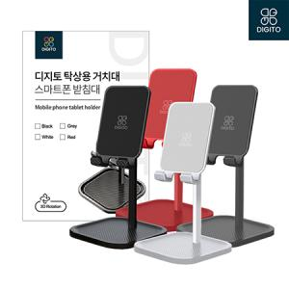

【상세/제작정보】

【인쇄/포장옵션】 | 레이저, 스티커, DTF필름컬러 / 포장지포장

【공급단가】 | 수량 | 50~ | 100~ | 300~ | 1,000~ | 5,003~
*VAT별도 | 블랙 | 4,810원 | 4,730원 | 4,620원 | 4,440원 | 4,250원
 | 화이트 | 4,810원 | 4,730원 | 4,620원 | 4,440원 | 4,250원
 | 그레이 | 4,810원 | 4,730원 | 4,620원 | 4,440원 | 4,250원
 | 레드 | 4,810원 | 4,730원 | 4,620원 | 4,440원 | 4,250원

【상품 URL】 | https://www.synergygift.co.kr:443/src/goods_detail.php?gdno=42549

